Startsida
Beställnings-/förfrågansunderlag Miniflak MF4010

Beställning / förfrågan:
Datum:
Kund:
Beställare:
Märkning:
Leveranstid:
Leveransadress:

Miniflaksats MF4010
Antal satser
Bilmärke
Hyttyp
Biltyp
Hjulbas
Flaktyp vänster
Flaktyp höger

Längd (utv) | Standard | 0
Bredd (Utv)
Lämhöjd
Framstams typ
Framstamshöjd
Siktgaller | (Inget galler = Blankt)
Bakläm
Antal tvärbalkar | Standard | 0
Förhöjningsbalk
Antal surrningsbyglar | Standard | 0
Typ av chassifäste | Standard | 50493-00
Antal chassifäste | Standard | 0
Popnit sats kantlinor
Popnit sats tvärbalkar
Skruvsats tvärbalk/förh-balk
Skruvsats chassifäste
Flakgolv
Stänkskärmar
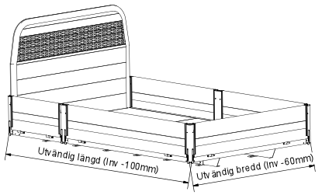
Baklämsstöd

 |  | 2018-06-08

